Personagens
Nome | Apelido | Idade | Gênero | Casa | Oficio | Ator | Foto
Rodolfo Pietro Filiberto Raffaelo Guglielmi | Chaves | 8 anos | Masculino | Número 8 | Estudante / Sapateiro / Engraxate / Vendedor / Vendedor de Refrescos | Roberto Gómez Bolaños
Frederico Matalascallando Corcuera | Kiko | 9 anos | Masculino | Casa da Dona Florinda (nº14) | Estudante / Vendedor de Refrescos | Carlos Villagrán
La Chilindrina | Chiquinha | 8 anos | feminino | Casa do Seu Madruga (nº72) | Estudante | Maria Antonieta de las Nieves
Don Ramón | Seu Madruga | 40 - 50 anos | Masculino | Casa do Seu Madruga (nº72) | Desempregado / Boxeador / Cabeleireiro / Carpinteiro / Vendedor / Vendedor de Churros / Vendedor de Roupas e Objetos Usados / Entregador de Lenha / Leiteiro / Toureiro / Sapateiro / Vendedor de artigos para festas / Depenador de frangos / Barbeiro / Policial / Açougueiro / Sorveteiro / Pipoqueiro / Taxista / Médico / Engenheiro / Padeiro / Guarda de Transito / Garçom / Homem da Roupa Velha | Ramón Valdez
Florinda Corcuera y Villalpando | Dona Florinda | 40 - 50 anos | feminino | Casa da Dona Florinda (nº14) | Proprietária do restaurante Dona Florinda | Florinda Meza
Inocêncio Girafales | Professor Girafales | 30 - 40 anos | Masculino |  | Professor primário / Carpinteiro | Ruben Aguirre
Clotilde Valdéz | Bruxa do 71 | 40 anos | feminino | Casa da bruxa do 71 (nº71) | Aposentada | Angelines Fernández | 
Zenón Barriga y Pesado | Sr. Barriga | 45 anos | Masculino |  | Padeiro (primeiro emprego) / Faxineiro de um açougue / Lavador de pratos de um restaurante / Ajeitador de pinos de boliche / Outros empregos, subindo pouco a pouco através de recomendações de patrões / Proprietário de Cortiço | Edgar Vivar | 

Apoio
Filtros Principais
Temporada | total de episódios | total de episódios X ANO |  |  |  |  |  |  |  |  |  |  |  |  |  |  |  |  |  |  | total de episódios |  | participação dos personagens |  |  |  |  |  |  |  | análise regional |  |  |  |  |  | definição de meta | Ficha dos Personagens
 |  |  |  |  |  |  |  |  |  |  |  |  |  |  |  |  |  |  |  |  |  |  | Roberto Gómez Bolaños | Carlos Villagrán | Maria Antonieta de las Nieves | Ramón Valdez | Florinda Meza | Ruben Aguirre | Angelines Fernández | Edgar Vivar |  | 3
Rótulos de Linha | Contagem de EPISÓDIO | Contagem de EPISÓDIO | Rótulos de Coluna |  |  |  |  |  |  |  |  | 1 | 2 | 3 | 4 | 5 | 6 | 7 | 7 | 7 | Rótulos de Linha | Contagem de EPISÓDIO | Chaves | Kiko | Chiquinha | Seu Madruga | Dona Florinda | Professor Girafales | Bruxa do 71 | Sr. Barriga | Rótulos de Linha | Contagem de Emissora | Emissoras | Temporadas | Emissoras | Temporadas | meta por país | Rótulos de Linha | Personagem Escolhido
1 | 321 | Rótulos de Linha | 1973 | 1974 | 1975 | 1976 | 1977 | 1978 | 1979 | 1980 | 1981 | 1973 | 1974 | 1975 | 1976 | 1977 | 1978 | 1979 | 1980 | 1981 | Comum | 247 | 67 | 54 | 49 | 63 | 46 | 16 | 16 | 20 | Gama TV | 7 | Gama TV | 7 | 0 | 0 | 3 | Chiquinha | Chiquinha
2 |  | 1 | 67 |  |  |  |  |  |  |  |  | 67 | 42 | 38 | 41 | 44 | 39 | 48 | 1 | 1 | Especial | 74 | 100% | 81% | 73% | 94% | 69% | 24% | 24% | 30% | RTS | 4 | RTS | 4 | 0 | 0
3 |  | 2 |  | 42 |  |  |  |  |  |  |  | 67 | 42 | 38 | 41 | 44 | 39 | 48 | 1 | 1 | Total Geral | 321 |  |  |  |  |  |  |  |  | TVC | 6 | TVC | 6 | 0 | 0 |  |  | Foto | 0
4 |  | 3 |  |  | 38 |  |  |  |  |  |  |  |  |  |  |  |  |  |  |  |  |  | total |  |  |  |  |  |  |  |  |  | 0 | 0 | 0 | 0
5 |  | 4 |  |  |  | 41 |  |  |  |  |  |  |  |  |  |  |  |  |  |  | Comum | 247 | 67 |  |  |  |  |  |  |  |  |  | 0 | 0 | 0 | 0
6 |  | 5 |  |  |  |  | 44 |  |  |  |  |  |  |  |  |  |  |  |  |  | Especial | 74 |  |  |  |  |  |  |  |  |  |  | 0 | 0 | 0 | 0
7 |  | 6 |  |  |  |  |  | 39 |  |  |  |  |  |  |  |  |  |  |  |  |  |  |  |  |  |  |  |  |  |  |  |  | 0 | 0 | 0 | 0
Total Geral |  | 7 |  |  |  |  |  |  | 48 | 1 | 1 |  |  |  |  |  |  |  |  |  |  |  |  |  |  |  |  |  |  |  |  |  | 0 | 0 | 0 | 0
 |  | Total Geral | 67 | 42 | 38 | 41 | 44 | 39 | 48 | 1 | 1 |  |  |  |  |  |  |  |  |  |  |  |  |  |  |  |  |  |  |  |  |  | 0 | 0 | 0 | 0
 |  |  |  |  |  |  |  |  |  |  |  |  |  |  |  |  |  |  |  |  |  |  |  |  |  |  |  |  |  |  |  |  | 0 | 0 | 0 | 0
 |  |  |  |  |  |  |  |  |  |  |  |  |  |  |  |  |  |  |  |  |  |  |  |  |  |  |  |  |  |  |  |  | 0 | 0 | 0 | 0
 |  |  |  |  |  |  |  |  |  |  |  |  |  |  |  |  |  |  |  |  |  |  |  |  |  |  |  |  |  |  |  |  | 0 | 0 | 0 | 0
 |  |  |  |  |  |  |  |  |  |  |  |  |  |  |  |  |  |  |  |  |  |  |  |  |  |  |  |  |  |  |  |  |  |  | 0 | 0

Dashboard

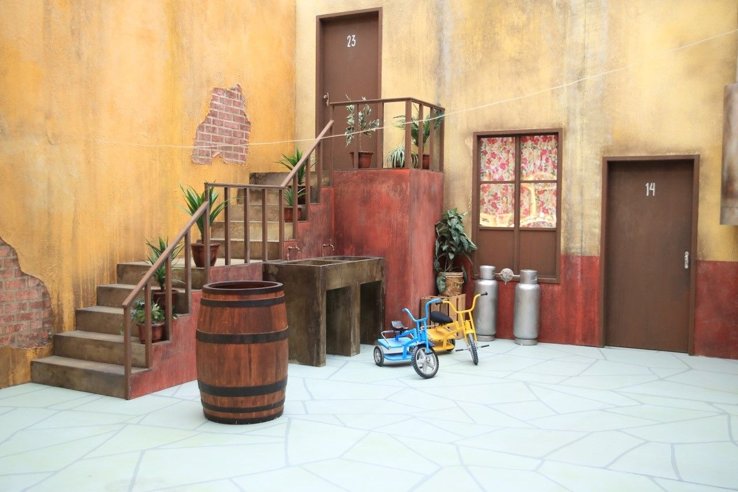

painel geral
EPISODIOS x ano
teste

321
EPISODIOS
no total
1973 | 67 | 67
1974 | 42 | 42
1975 | 38 | 38
1976 | 41 | 41
1977 | 44 | 44
1978 | 39 | 39
1979 | 48 | 48
1980 | 1 | 1
1981 | 1 | 1

247
comuns
74

especiais

participacoes
Professor Girafales | 24%
67
49
54
20
63
16
46
16
Chiquinha | 73%
Kiko | 81%
Sr. Barriga | 30%
Seu Madruga | 94%
Bruxa do 71 | 24%
Dona Florinda | 69%
Chaves | 100%



eSCOLHA 1
ficha do personagem

6

analise regional

segmentgaçãos países
detalhes da tabela dinâmica

Planilha1
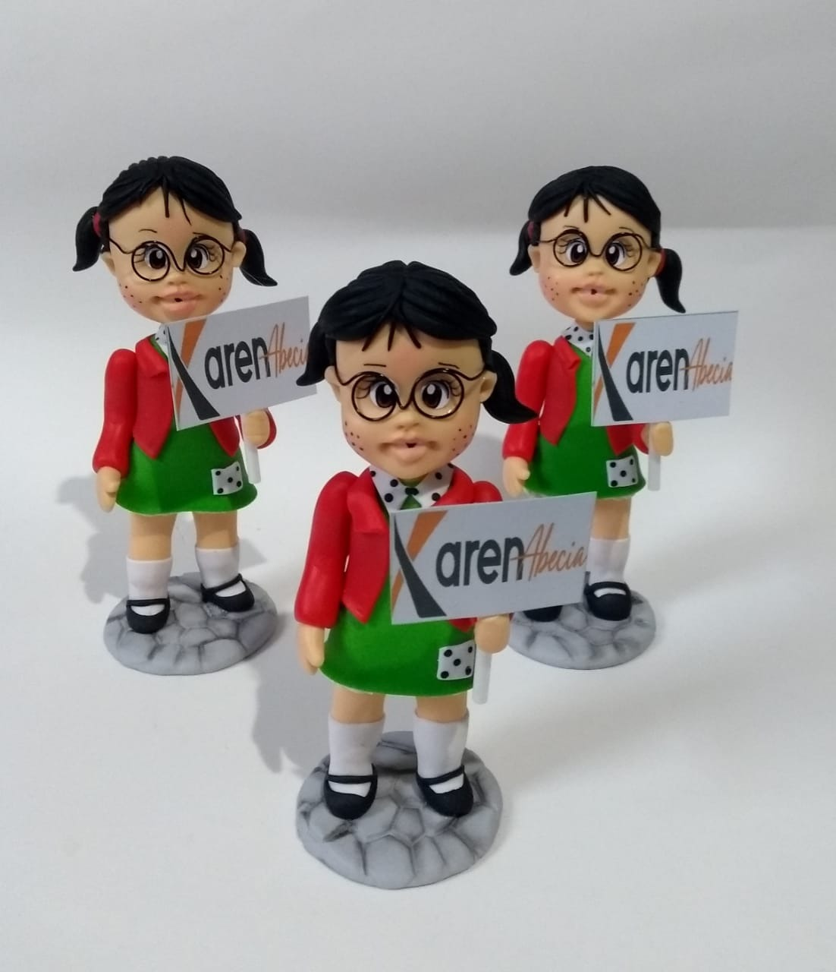

Menu Principal
MENU PRINCIPAL

BASE DE DADOS
analises
dashboard

